15
Ⅱ 人 口

15 国勢調査結果による伊達市人口ピラミッド及び地域別人口

平成27年 |  |  |  | 令和２年
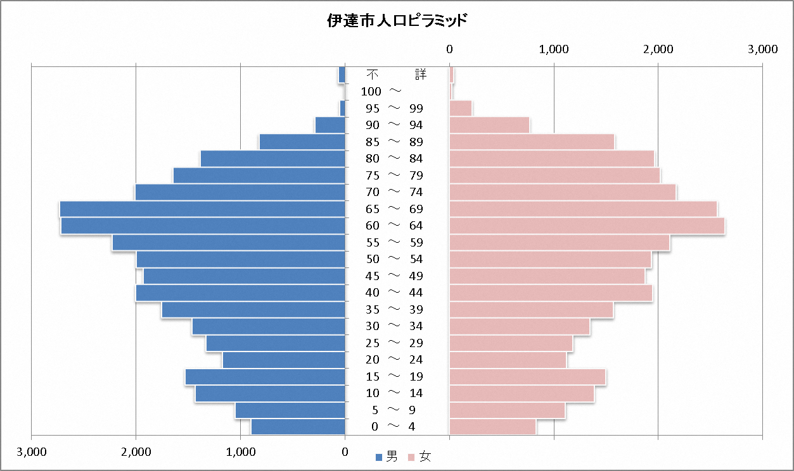
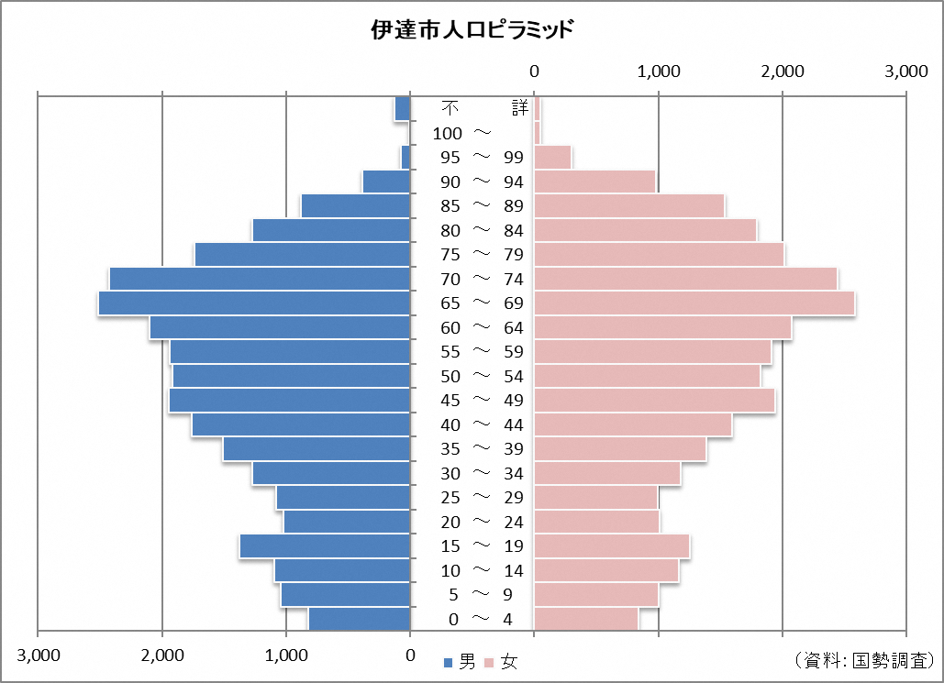

 | 人口(a) | 面積(b) | 人口密度(a/b) |  | 人口(a) | 面積(b) | 人口密度(a/b)
伊達市 | 62,400 | 265.12 | 235.4 | 伊達市 | 58,240 | 265.12 | 219.7
(旧伊達町) | 11,290 | 9.22 | 1224.5 | (旧伊達町) | 11,415 | 9.22 | 1238.1
(旧梁川町) | 17,238 | 82.93 | 207.9 | (旧梁川町) | 15,530 | 82.93 | 187.3
(旧保原町) | 22,587 | 41.99 | 537.9 | (旧保原町) | 21,705 | 41.99 | 516.9
(旧霊山町) | 7,467 | 87.33 | 85.5 | (旧霊山町) | 6,601 | 87.33 | 75.6
(旧月舘町) | 3,818 | 43.63 | 87.5 | (旧月舘町) | 2,989 | 43.63 | 68.5

資 料 平成27年、令和２年国勢調査

